Sheet1
图标 | 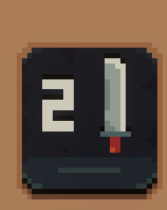 |  | 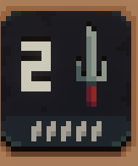 | 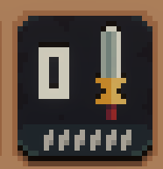 | 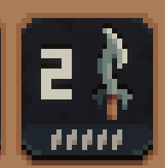 |  |  | 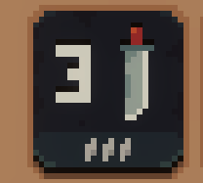 | 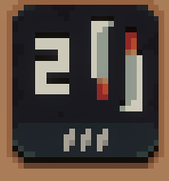 |  | 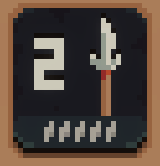 | 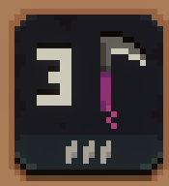 | 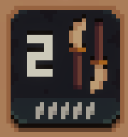 |  |  |  | 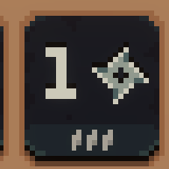 | 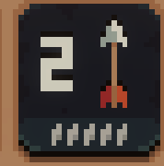 | 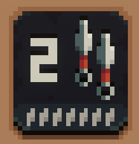 |  | 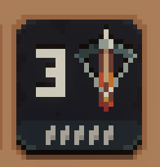 | 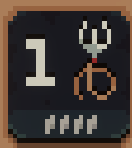 | 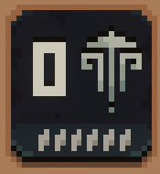 | 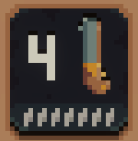 | 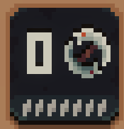 | 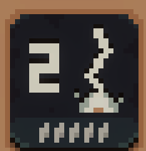 |  | 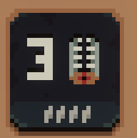 | 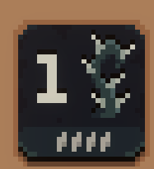 |  |  |  |  |  |  |  |  | 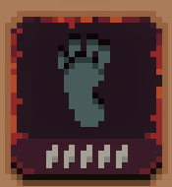 |  | 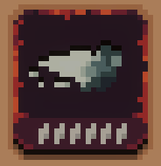 |  | 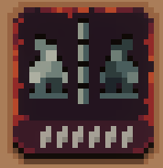
技能名称 | 武士刀 | 金碎棒 | 铁尺 | 耐心之刃 | 钩刃 | 升龙拳 | 棍棒 | 背击 | 旋风斩 | 阴阳铁扇 | 长枪 | 暗影镰刀 | 木薙刀 | 地刺 | 流星锤 | 炽热彗星 | 手里剑 | 箭矢 | 苦无 | 一文钱 | 十字弓 | 抓钩 | 气推功 | 铁炮 | 圆月轮 | 闪电 | 伤口撒盐 | 陷阱 | 荆棘 | 前冲 | 暗影前冲 | 烟雾弹 | 后冲 | 暗影后冲 | 后撤烟雾弹 | 诅咒 | 急转身 | 招牌动作 | 交叉换位 | 冲刺 | 原点对称 | 镜像
技能介绍 | 攻击身前的地格 | 攻击身前的地格 | 攻击身前的地格 若敌人此回合要发动攻击，则造成双倍伤害 | 攻击身前的地格 该行动块每停留在攻击队列中一回合，攻击伤害就增加一点 | 攻击身前的地格 打出致命一击时，向前移动一格，然后再次发出攻击，不过伤害减少一点 | 攻击身前的地格，并将目标推至最远端 若路径上有其他目标，则对其造成碰撞伤害 | 攻击身前的地格 令目标转身 | 攻击身后的地格 | 攻击身前及身后的地格 | 攻击身前及身后的地格，并将目标推至最远端 若路径上有其他的目标，则对其造成碰撞伤害 | 攻击身前的2个地格 可穿透敌人造成伤害 | 攻击前方2格距离的地格 | 攻击前方的两个地格和后方的两个地格。可穿透敌人造成伤害 无法杀死目标，但能令其生命值最低降低到1点 | 攻击前方和后方2格距离的地格 | 攻击前方3个地块内的第一个目标 若成功击中目标，则弹回击中招式使用者身后的地格 | 攻击前方3个地块内的第一个目标 打出致命一击时释放爆炸，对相邻地格上的单位造成两点伤害 | 攻击前方的第一个目标 | 攻击前方的第一个目标 | 掷出和攻击伤害数量相等的苦无 每把苦无造成1点伤害，攻击前方的第一个目标 | 攻击前方的第一个目标 花费1枚金币 | 发射穿透弓箭，攻击前方的头两个目标 使用后攻击值降为零，需要放在攻击队列中空发一次，方可恢复攻击力 | 将前方第一个目标拉到身前地格 | 攻击前方的第一个目标，并将目标推至最远端 若路径上有其他目标，则对其造成碰撞伤害 | 攻击前方的第一个目标 攻击者和目标都后退1个地格，有机会造成碰撞伤害 | 攻击前方及后方的第一个目标 每有一个目标死亡，就增加1点伤害。使用后重置伤害 | 攻击前方距离最远的目标 | 攻击所有生命值不满的目标 | 在身前地格放置陷阱 目标踏上该地格时，就会触发陷阱 | 在身前的地格放置生命值为1点的障碍物 障碍物相邻地格的敌人，只要攻击该障碍物，就会收到伤害 当前波次结束后，所有障碍物都会摧毁 | 向前冲刺，攻击前方的第一个目标 | 向前冲刺并穿过目标，停在目标后方的第一个空地格上 若无空地格，则此招无效 | 和前方第一个目标交换位置 | 向后冲刺，攻击后方的第一个目标 | 向后冲刺并穿过目标，停在目标后方的第一个空地格上 若无空地格，则此招无效 | 和后方的第一个目标交换位置 | 受诅咒的目标下次被击中时，会收到双倍伤害 随心所欲：将行动块添加到攻击队列，也不会推进回合 | 转身 攻击周围地格 随心所欲：将行动块添加到攻击队列，也不会推进回合 | 发动该英雄的特殊技能 随心所欲：将行动块添加到攻击队列，也不会推进回合 | 让身前及身后地格上的单位交换位置 随心所欲：将行动块添加到攻击队列，也不会推进回合 | 向前冲刺到最远端 随心所欲：将行动块添加到攻击队列，也不会推进回合 | 瞬移至场中央，若该地格上有目标，则与之交换位置 随心所欲：将行动块添加到攻击队列，也不会推进回合 | 镜像反转招式使用者场上的位置 随心所欲：将行动块添加到攻击队列，也不会推进回合
伤害 | 2 | 4 | 2 | 0 | 2 | 1 | 1 | 3 | 2 | 1 | 2 | 3 | 2 | 2 | 2 | 2 | 1 | 2 | 2 | 5 | 3 | 1 | 0 | 4 | 0 | 2 | 1 | 3 | 1 | 1 | 1 | 1 | 1 | 1 | 1 | 0 | 1 | 0 | 0 | 0 | 0 | 0
冷却 | 0 | 7 | 5 | 6 | 5 | 4 | 5 | 3 | 3 | 6 | 5 | 3 | 5 | 4 | 5 | 4 | 3 | 5 | 7 | 7 | 5 | 4 | 6 | 7 | 7 | 5 | 5 | 4 | 4 | 4 | 5 | 5 | 3 | 5 | 5 | 7 | 7 | 5 | 7 | 6 | 6 | 6

